ゲーム概要
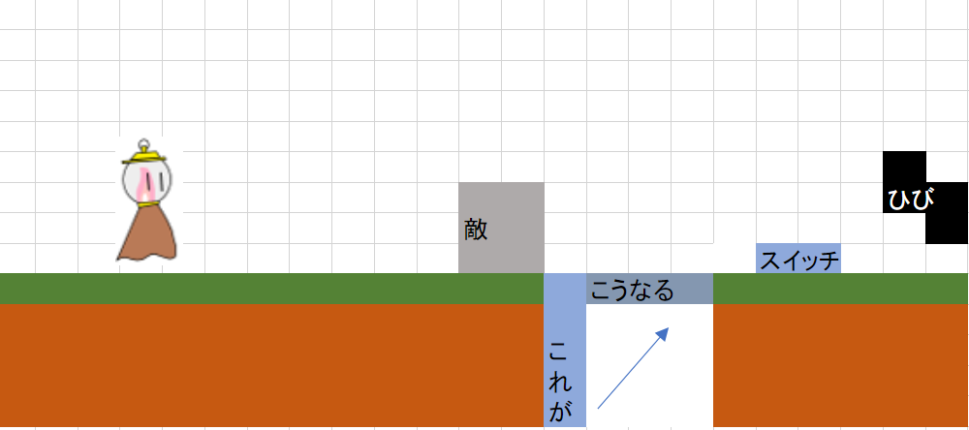
ゲームの大まかな概要 | 影の世界の仕様
主人公が先に進むためにステージギミックを解くパズルアクション | 影の世界では主人公は攻撃できない。
右から左へとスクロールする横スクロールアクション。 | 敵は完全にその場で停止して障害物という扱いになる。(当たってもダメージ判定はなし)
主人公は光の世界と影の世界を自由に移動できる。 | 影の世界で動かせるもので光の世界での自分の動きを進めるという形になる。
ギミックを動かすのは攻撃で | 影の世界では主人公は上下左右に動ける
世界を行き来するタイミングはプレイヤーの操作で | 影の世界から戻るときに切り替えるときにいた位置に戻る
体力は1だけ | 光の世界での仕様
ゲームオーバーでチェックポイントから復活 | 敵に接触判定が出る
前のステージをやり直せる機能はない。 | 攻撃ができる。
 | 左右に動ける

マップ概要Stage_1
ステージ構成

仮(余裕があったら実装)

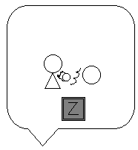
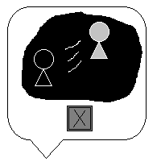

 |  |  |  |  |  |  |  |  |  |  |  |  |  |  |  |  |  |  |  |  |  |  |  |  |  |  |  |  |  |  |  |  |  |  |  |  |  |  |  |  |  |  |  | 木 の 板

 |  |  |  |  |  |  |  |  |  |  |  |  |  |  |  |  |  |  |  |  |  |  | 敵

1 | 0 | 0 | 0 | 0 | 0 | 0 | 0 | 0 | 0 | 0 | 0 | 0 | 0 | 0 | 0 | 0 | 0 | 0 | 0 | 0 | 0 | 0 | 0 | 0 | 0 | 0 | 0 | 0 | 0 | 0 | 0 | 0 | 0 | 0 | 0 | 0 | 0 | 0 | 0 | 0 | 0 | 0 | 0 | 0 | 0 | 0 | 0 | 0 | 0 | 0 | 0 | 0 | 0 | 1 | 0 | 0 | 0 | 0 | 0 | 0 | 0 | 5 | 0 | 0 | 0 | 0 | 0 | 0 | 0 | 0 | 0 | 0 | 0 | 0 | 0 | 0 | 0 | 0 | 0 | 0 | 0 | 0 | 0 | 0 | 0 | 0 | 0 | 0 | 0 | 0 | 8 | 0 | 0 | 0 | 0 | 0 | 0 | 0 | 1
1 | 0 | 0 | 0 | 0 | 0 | 0 | 0 | 0 | 0 | 0 | 0 | 0 | 0 | 0 | 0 | 0 | 0 | 0 | 0 | 0 | 0 | 0 | 0 | 0 | 0 | 0 | 0 | 0 | 0 | 0 | 0 | 0 | 0 | 0 | 0 | 0 | 0 | 0 | 0 | 0 | 0 | 0 | 0 | 0 | 0 | 0 | 0 | 0 | 0 | 0 | 0 | 0 | 0 | 1 | 0 | 0 | 0 | 0 | 0 | 0 | 0 | 5 | 0 | 0 | 0 | 0 | 0 | 0 | 0 | 0 | 0 | 0 | 0 | 0 | 0 | 0 | 0 | 0 | 0 | 0 | 0 | 0 | 0 | 0 | 0 | 0 | 0 | 0 | 0 | 0 | 8 | 0 | 0 | 0 | 0 | 0 | 0 | 0 | 1
1 | 0 | 0 | 0 | 0 | 0 | 0 | 0 | 0 | 0 | 0 | 0 | 0 | 0 | 0 | 0 | 0 | 0 | 0 | 0 | 0 | 0 | 0 | 0 | 0 | 0 | 0 | 0 | 0 | 0 | 0 | 0 | 0 | 0 | 0 | 0 | 0 | 0 | 0 | 0 | 0 | 0 | 0 | 0 | 0 | 0 | 0 | 0 | 0 | 0 | 0 | 0 | 0 | 0 | 1 | 0 | 6 | 0 | 0 | 0 | 0 | 0 | 5 | 0 | 0 | 0 | 0 | 0 | 0 | 0 | 0 | 0 | 0 | 0 | 0 | 0 | 0 | 0 | 0 | 0 | 0 | 0 | 0 | 0 | 0 | 0 | 0 | 0 | 0 | 0 | 0 | 8 | 0 | 0 | 0 | 0 | 0 | 0 | 0 | 1
1 | 0 | 0 | 0 | 0 | 0 | 0 | 0 | 0 | 0 | 0 | 0 | 0 | 0 | 0 | 0 | 0 | 0 | 0 | 0 | 0 | 0 | 0 | 0 | 0 | 0 | 0 | 0 | 0 | 0 | 0 | 0 | 0 | 0 | 0 | 0 | 0 | 0 | 0 | 0 | 0 | 0 | 0 | 0 | 0 | 0 | 0 | 0 | 0 | 0 | 0 | 0 | 0 | 0 | 1 | 1 | 1 | 1 | 1 | 1 | 0 | 0 | 5 | 0 | 0 | 0 | 0 | 0 | 0 | 0 | 0 | 0 | 0 | 0 | 0 | 0 | 0 | 0 | 0 | 0 | 0 | 0 | 0 | 0 | 0 | 0 | 0 | 0 | 0 | 0 | 0 | 8 | 0 | 0 | 0 | 0 | 0 | 0 | 0 | 1
1 | 0 | 0 | 0 | 0 | 0 | 0 | 0 | 0 | 0 | 0 | 0 | 0 | 0 | 0 | 0 | 0 | 0 | 0 | 0 | 0 | 0 | 0 | 0 | 0 | 0 | 0 | 0 | 0 | 0 | 0 | 0 | 0 | 0 | 0 | 0 | 0 | 0 | 0 | 0 | 0 | 0 | 0 | 0 | 0 | 0 | 0 | 0 | 0 | 0 | 0 | 0 | 0 | 0 | 0 | 0 | 0 | 0 | 0 | 0 | 0 | 0 | 5 | 0 | 0 | 0 | 0 | 0 | 0 | 0 | 0 | 0 | 0 | 0 | 0 | 0 | 0 | 0 | 0 | 0 | 0 | 0 | 0 | 0 | 0 | 0 | 0 | 0 | 0 | 7 | 0 | 8 | 0 | 0 | 0 | 0 | 0 | 0 | 0 | 1
1 | 0 | 0 | 0 | 0 | 0 | 0 | 0 | 0 | 0 | 0 | 0 | 0 | 0 | 0 | 0 | 0 | 0 | 0 | 0 | 0 | 0 | 0 | 0 | 0 | 0 | 0 | 0 | 0 | 0 | 0 | 0 | 0 | 0 | 0 | 0 | 0 | 0 | 0 | 0 | 0 | 0 | 0 | 0 | 0 | 0 | 0 | 0 | 0 | 0 | 0 | 0 | 0 | 0 | 0 | 0 | 0 | 0 | 0 | 0 | 0 | 0 | 5 | 0 | 0 | 0 | 0 | 0 | 0 | 0 | 0 | 0 | 0 | 0 | 0 | 0 | 0 | 0 | 0 | 0 | 0 | 0 | 0 | 0 | 0 | 0 | 0 | 0 | 0 | 0 | 0 | 8 | 0 | 0 | 0 | 0 | 0 | 0 | 0 | 1
1 | 0 | 0 | 0 | 0 | 0 | 0 | 0 | 0 | 0 | 0 | 0 | 0 | 0 | 0 | 0 | 0 | 0 | 0 | 0 | 0 | 0 | 0 | 0 | 0 | 0 | 0 | 0 | 0 | 0 | 0 | 0 | 0 | 0 | 0 | 0 | 0 | 0 | 0 | 0 | 0 | 0 | 0 | 0 | 0 | 0 | 0 | 0 | 0 | 0 | 0 | 0 | 0 | 0 | 0 | 0 | 0 | 0 | 0 | 0 | 0 | 0 | 5 | 0 | 0 | 0 | 0 | 0 | 0 | 0 | 0 | 0 | 0 | 0 | 0 | 0 | 0 | 0 | 0 | 0 | 0 | 0 | 0 | 0 | 0 | 0 | 0 | 0 | 0 | 0 | 0 | 8 | 0 | 0 | 0 | 0 | 0 | 0 | 0 | 1
1 | 0 | 0 | 0 | 0 | 0 | 0 | 0 | 0 | 0 | 0 | 0 | 0 | 0 | 0 | 0 | 0 | 0 | 0 | 0 | 0 | 0 | 0 | 0 | 0 | 0 | 0 | 0 | 0 | 0 | 0 | 0 | 0 | 0 | 0 | 0 | 0 | 0 | 0 | 0 | 0 | 0 | 0 | 0 | 0 | 0 | 0 | 0 | 0 | 0 | 0 | 0 | 0 | 0 | 0 | 0 | 0 | 0 | 0 | 0 | 0 | 0 | 5 | 0 | 0 | 0 | 0 | 0 | 0 | 0 | 0 | 0 | 0 | 0 | 0 | 0 | 0 | 0 | 0 | 0 | 0 | 0 | 0 | 0 | 0 | 0 | 0 | 0 | 0 | 0 | 0 | 8 | 0 | 0 | 0 | 2 | 0 | 0 | 0 | 1
1 | 0 | 0 | 0 | 0 | 0 | 0 | 0 | 0 | 0 | 0 | 0 | 0 | 0 | 0 | 0 | 0 | 0 | 0 | 0 | 0 | 0 | 0 | 0 | 0 | 0 | 0 | 0 | 0 | 0 | 0 | 0 | 3 | 0 | 0 | 0 | 0 | 0 | 0 | 0 | 0 | 0 | 0 | 0 | 0 | 0 | 0 | 0 | 0 | 0 | 0 | 0 | 0 | 0 | 0 | 0 | 0 | 0 | 0 | 0 | 0 | 0 | 5 | 0 | 0 | 0 | 0 | 0 | 0 | 0 | 0 | 0 | 0 | 0 | 0 | 7 | 0 | 0 | 0 | 7 | 0 | 3 | 0 | 0 | 0 | 0 | 0 | 0 | 0 | 0 | 0 | 8 | 0 | 0 | 0 | 0 | 0 | 0 | 0 | 1
1 | 1 | 1 | 1 | 1 | 1 | 1 | 1 | 1 | 1 | 1 | 1 | 1 | 1 | 1 | 1 | 1 | 1 | 1 | 1 | 1 | 1 | 1 | 1 | 1 | 1 | 1 | 1 | 1 | 1 | 1 | 1 | 1 | 1 | 1 | 1 | 1 | 1 | 1 | 1 | 1 | 1 | 1 | 1 | 1 | 1 | 1 | 1 | 1 | 1 | 1 | 1 | 1 | 1 | 1 | 1 | 1 | 1 | 1 | 1 | 4 | 4 | 1 | 1 | 1 | 1 | 1 | 1 | 1 | 1 | 1 | 1 | 1 | 1 | 1 | 1 | 1 | 1 | 1 | 1 | 1 | 1 | 1 | 1 | 1 | 1 | 1 | 1 | 1 | 1 | 1 | 1 | 1 | 1 | 1 | 1 | 1 | 1 | 1 | 1

